List1
 | Prilog 1. - Troškovnik

 | Naručitelj: SVEUČILIŠTE JURJA DOBRILE U PULI, Zagrebačka 30, 52 100 PULA

 | Predmet nabave: Radovi na konzervaciji arheoloških struktura (zidova) Projekt: Arheološki krajolik Općine Vrsar-Orsera
 | Evidencijski broj nabave: 03-2025-VRSAR-JN

RADOVI NA KONZERVACIJI LOKALITETA VELA STANCIJA KRAJ VRSARA

 | OBJEKTI UZ KULU
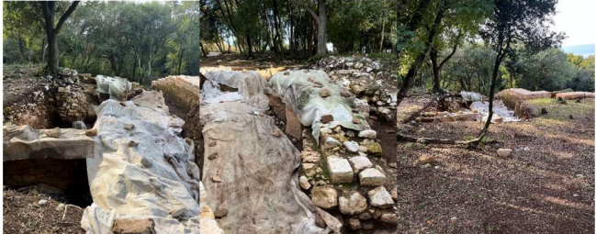

 |  |  |  |  | u EUR-ima
R.b | OPIS STAVKE | Jed.mjere | Količina | Jedinična cijena | Cijena

1. | Konzervacija kruništa:
 | a) Čišćenje raslinja, nevezanog materijala, humusa i raziđivanje pomaknutog nevezanog kamena na kruništu zida. | m2 | 12.00 |  | 0.00
 | b) Rekonstrukcija kamenih zidova postojećim kamenom i prirodnim hidrauličkim vapnenim mortom. Krunište se završno obrađuje kao presjek zida neravnomjerno u dogovoru s voditeljem istraživanja. | m3 | 3.60 |  | 0.00

2. | Dobava materijala i izrada zaštite vapnene podnice ugradnjom geotekstila, parapropusne folije i kamenom rizlom 8-16 mm u sloju od 10 cm | m2 | 9.00 |  | 0.00

3. | Izrada zaštitne barijere uz vapnenu podnicu ugradbom kamenog nabačaja u niži teren | m' | 3.00 |  | 0.00

4. | Čišćenje gradilišta, odvoz i zbrinjavanje otpadnog materijala | komplet | 1.00 |  | 0.00

 | CISTERNA

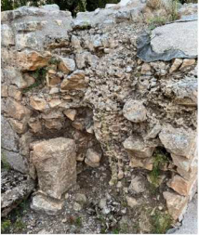

1. | Rekonstrukcija i učvršćenje jezgre kamenom zidanog zida i masivnog kamenog bloka | komplet | 1.00 |  | 0.00

2. | Čišćenje gradilišta, odvoz i zbrinjavanje otpadnog materijala. | komplet | 1.00 |  | 0.00

 | ZIDOVI OBJEKATA NASELJA
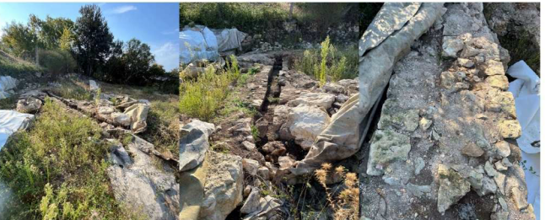

1. | Konzervacija kruništa:
 | a) Čišćenje raslinja, nevezanog materijala, humusa i raziđivanje pomaknutog nevezanog kamena na kruništu zida. | m2 | 26.00 |  | 0.00
 | b) Rekonstrukcija kamenih zidova postojećim kamenom i prirodnim hidrauličkim vapnenim mortom. Krunište se završno obrađuje kao presjek zida neravnomjerno u dogovoru s voditeljem istraživanja. | m3 | 7.00 |  | 0.00

2. | Dobava materijala i izrada zaštite ciglom obloženog odvodnog kanala ugradnjom geotekstila, parapropusne folije i kamenom rizlom 8-16 mm u sloju od 10 cm | m2 | 3.00 |  | 0.00

3. | Čišćenje gradilišta, odvoz i zbrinjavanje otpadnog materijala. | komplet | 1.00 |  | 0.00

 | UKUPNO (bez PDV-a) : |  |  |  | 0.00
 | PDV 25% |  |  |  | 0.00
 | SVEUKUPNO (s PDV-om): |  |  |  | 0.00

 | sastavio: B. Orbanić dia.

 | Napomena: Troškovnik je potrebno ispuniti u svim stavkama, nije dozvoljeno mijenjati stavke troškovnika. Kako bi se ponuda smatrala valjanom, ponuđene cijene moraju obuhvatiti sve tražene usluge.

 | Mjesto i datum:_________________________
 |  |  | Za Ponuditelja:

 |  |  | ____________________________________
 |  |  | (potpis)

